상품제안서
라운딩 핸드커버 쿨토시 | 상품코드: F27182

 |  |  |  |  |  |  | 02-412-0044 | www.easy1.co.kr
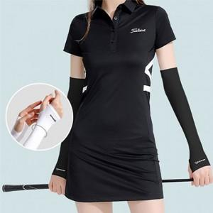

【상세/제작정보】 | 정품박스 + 선물포장 무료 이벤트

【인쇄/포장옵션】 | 실크 / 포장지포장

【공급단가】 | 수량 | 100~ | 300~ | 500~ | 1,000~ | 3,000~
*VAT별도 | 단가 | 5,160원 | 5,070원 | 4,940원 | 4,850원 | 4,730원

【상품 URL】 | https://easy1.co.kr:443/src/goods_detail.php?gdno=27182

